原始数据
阵列编号(Cat No.)： |  | 结肠癌 COC1601
芯片批号(Lot No.)：
产品描述： |  | 人类___结肠__组织，____病理类型，包含__ 1__个*定位点
组织芯片技术工作人员（阵列设计）： |  |  |  |  | 阵列设计日期：
组织芯片技术工作人员（阵列制作）： |  |  |  |  | 阵列制作日期：
生物样本库管理员 （病理蜡块取用）： |  |  |  |  | 出库日期：
生物样本库管理员 （病理蜡块归位） |  |  |  |  | 回库日期：
环境室温： |  |  |  |  | 阵列融合步骤：
样本种类： |  | ■人类 □大鼠 □小鼠 □兔
固定方式： |  | ■福尔马林固定 □多聚甲醛固定 □75%酒精
总例数： |  | __ 83__例
总点数： |  | __166__点
阵列排列： |  | __J__行（A，B，C….Z）×__17__列（1，2，3，…..100）
点直径： |  | □0.6mm □1.0mm ■1.5mm □2.0mm
验证： |  | □否 □是 经过免疫组化________验证
样本描述： |  | ____结肠_____组织，__________癌_________级，共____83____例，每例各取__2___个芯
 |  |  |  | 阵列图
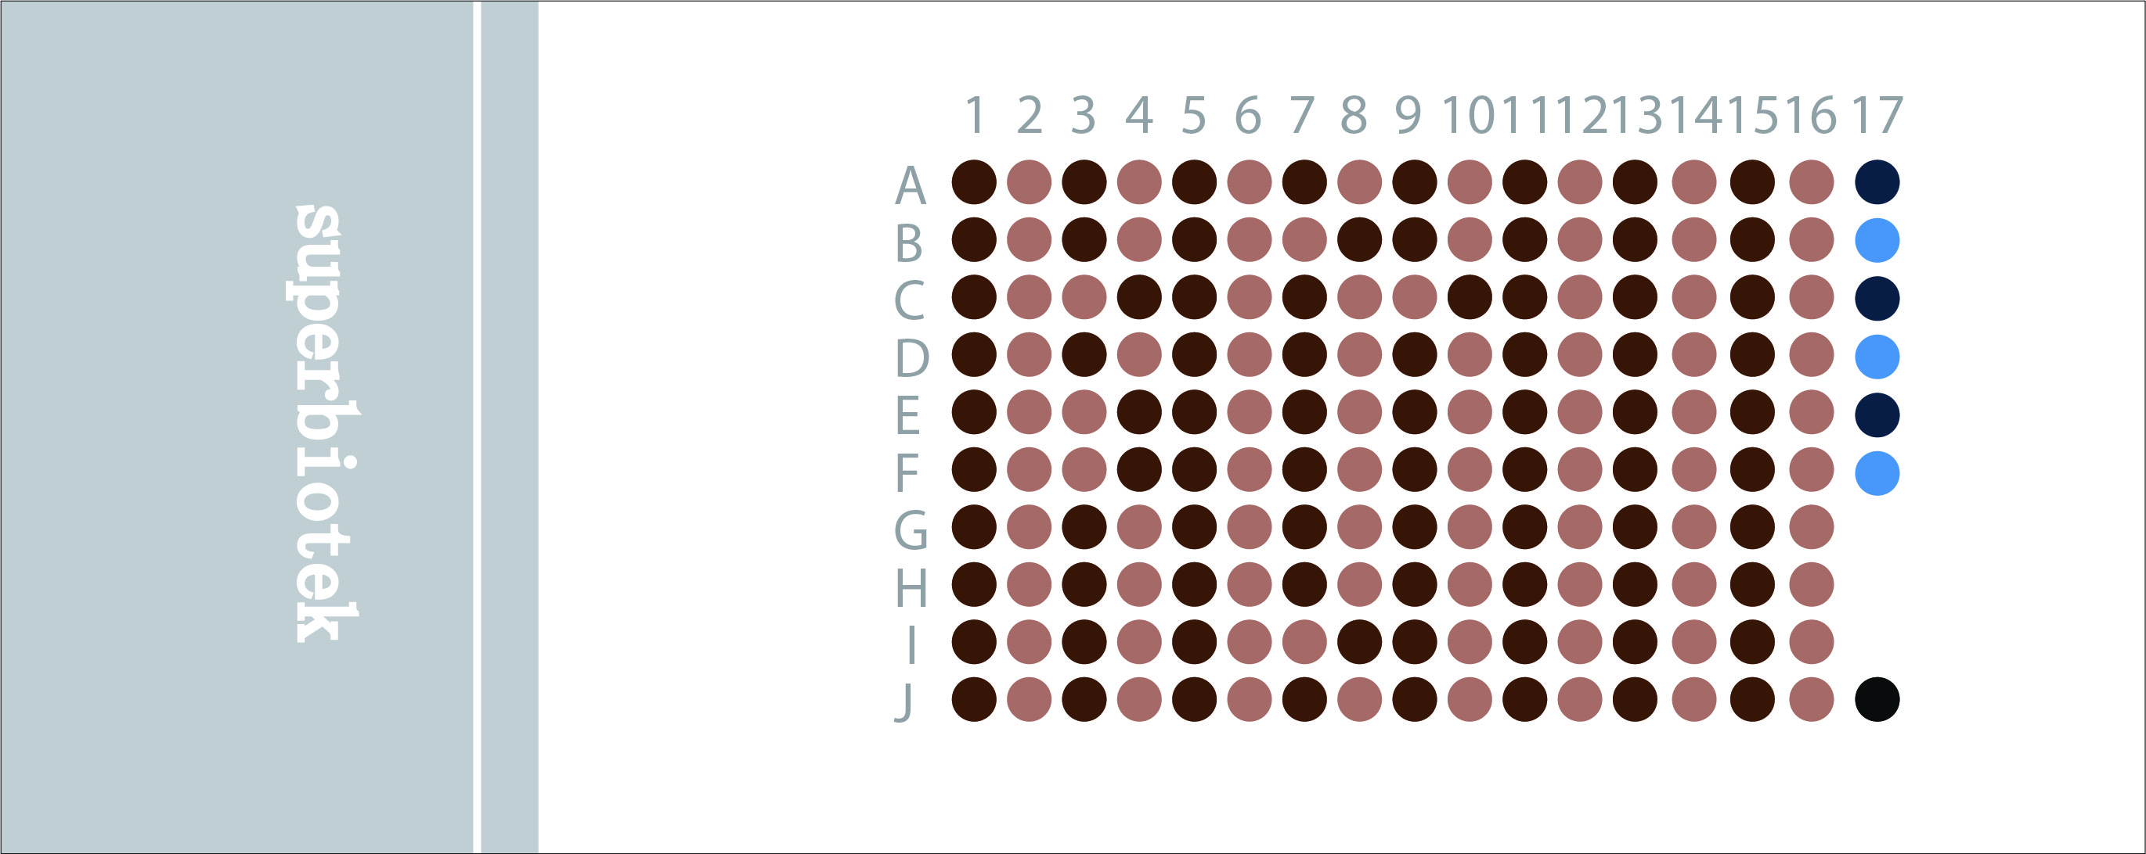
芯粒位置 | 组织类型 | 性别 | 年龄 | 病理分型 | 分化程度 | TNM分期 | 备注 | 胞浆表达强度 | 胞浆表达面积 | 染色的阳性细胞的比例 | Score
A1 | 癌 | 男 | 62 | 结肠腺癌 | 中 | I 期 |  | 1 | 20 | 2 | 2
A2 | 癌旁 |  |  |  |  |  |  | 2 | 30 | 2 | 4
A3 | 癌 | 男 | 80 | 结肠腺癌 | 中 | III 期 |  | 1 | 30 | 2 | 2
A4 | 癌旁 |  |  |  |  |  |  | 0 | 0 | 0 | 0
A5 | 癌 | 男 | 61 | 结肠腺癌 | 中 | III 期 |  | 2 | 30 | 2 | 4
A6 | 癌旁 |  |  |  |  |  |  | 1 | 10 | 1 | 1
A7 | 癌 | 女 | 69 | 结肠腺癌 | 中 | IV 期 |  | 1 | 5 | 1 | 1 | 备注 | 胞质表达面积% | 染色的阳性细胞的比例
A8 | 癌旁 |  |  |  |  |  |  | 3 | 60 | 4 | 12 |  | 0 | 0
A9 | 癌 | 男 | 68 | 结肠腺癌 | 中 | II 期 |  | 2 | 45 | 3 | 6 |  | 1-15 | 1
A10 | 癌旁 |  |  |  |  |  |  | 2 | 45 | 3 | 6 |  | 16-30 | 2
A11 | 癌 | 女 | 74 | 结肠腺癌 | 中 | III 期 |  | 1 | 5 | 1 | 1 |  | 31-45 | 3
A12 | 癌旁 |  |  |  |  |  |  | 2 | 40 | 3 | 6 |  | 46-60 | 4
A13 | 癌 | 女 | 48 | 结肠腺癌 | 中 | I 期 |  | 2 | 30 | 2 | 4
A14 | 癌旁 |  |  |  |  |  |  | 0 | 0 | 0 | 0
A15 | 癌 | 男 | 82 | 结肠腺癌 | 中 | II 期 |  | 1 | 5 | 1 | 1
A16 | 癌旁 |  |  |  |  |  |  | 0 | 0 | 0 | 0
B1 | 癌 | 男 | 59 | 结肠腺癌 | 中 | I 期 |  | 1 | 25 | 2 | 2
B2 | 癌旁 |  |  |  |  |  |  | 1 | 5 | 1 | 1
B3 | 癌 | 男 | 31 | 结肠腺癌 | 中 | IV 期 |  | 1 | 5 | 1 | 1
B4 | 癌旁 |  |  |  |  |  |  | 0 | 0 | 0 | 0
B5 | 癌 | 女 | 44 | 结肠腺癌 | 中 | III 期 |  | 1 | 5 | 1 | 1
B6 | 癌旁 |  |  |  |  |  |  | 1 | 5 | 1 | 1
B7 | 癌旁 | 男 | 52 | 结肠腺癌 | 高 | I 期 |  | 0 | 0 | 0 | 0
B8 | 癌 |  |  |  |  |  |  | 2 | 40 | 3 | 6
B9 | 癌 | 男 | 53 | 结肠腺癌 | 中 | III 期 |  | 0 | 0 | 0 | 0
B10 | 癌旁 |  |  |  |  |  |  | 2 | 50 | 4 | 8
B11 | 癌 | 男 | 66 | 结肠腺癌 | 中 | IV 期 |  | 0 | 0 | 0 | 0
B12 | 癌旁 |  |  |  |  |  |  | 1 | 5 | 1 | 1
B13 | 癌旁 | 男 | 59 | 结肠腺癌 | 中 | II 期 |  | 1 | 20 | 2 | 2
B14 | 癌 |  |  |  |  |  |  | 0 | 0 | 0 | 0
B15 | 癌 | 男 | 58 | 结肠腺癌 | 中 | III 期 |  | 0 | 0 | 0 | 0
B16 | 癌旁 |  |  |  |  |  |  | 2 | 30 | 2 | 4
C1 | 癌 | 男 | 40 | 结肠腺癌 | 中 | IV 期 |  | 1 | 20 | 2 | 2
C2 | 癌旁 |  |  |  |  |  |  | 0 | 0 | 0 | 0
C3 | 癌旁 | 男 | 58 | 结肠腺癌 | 中 | IV 期 |  | 1 | 10 | 1 | 1
C4 | 癌 |  |  |  |  |  |  | 1 | 5 | 1 | 1
C5 | 癌 | 男 | 27 | 结肠腺癌 | 中 | IV 期 |  | 0 | 0 | 0 | 0
C6 | 癌旁 |  |  |  |  |  |  | 2 | 30 | 2 | 4
C7 | 癌 | 女 | 54 | 结肠腺癌 | 中 | IV 期 |  | 1 | 5 | 1 | 1
C8 | 癌旁 |  |  |  |  |  |  | 0 | 0 | 0 | 0
C9 | 癌旁 | 女 | 40 | 结肠腺癌 | 中 | IV 期 |  | 2 | 30 | 2 | 4
C10 | 癌 |  |  |  |  |  |  | 0 | 0 | 0 | 0
C11 | 癌 | 男 | 72 | 结肠腺癌 | 中 | IV 期 |  | 1 | 15 | 1 | 1
C12 | 癌旁 |  |  |  |  |  |  | 0 | 0 | 0 | 0
C13 | 癌 | 女 | 61 | 结肠腺癌 | 中 | IV 期 |  | 1 | 10 | 1 | 1
C14 | 癌旁 |  |  |  |  |  |  | 3 | 60 | 4 | 12
C15 | 癌 | 男 | 52 | 结肠腺癌 | 中 | II 期 |  | 2 | 40 | 3 | 6
C16 | 癌旁 |  |  |  |  |  |  | 0 | 0 | 0 | 0
D1 | 癌 | 男 | 49 | 结肠腺癌 | 中 | IV 期 |  | 0 | 0 | 0 | 0
D2 | 癌旁 |  |  |  |  |  |  | 0 | 0 | 0 | 0
D3 | 癌 | 女 | 61 | 结肠腺癌 | 中 | III 期 |  | 1 | 5 | 1 | 1
D4 | 癌旁 |  |  |  |  |  |  | 1 | 10 | 1 | 1
D5 | 癌 | 女 | 68 | 结肠腺癌 | 中 | IV 期 |  | 0 | 0 | 0 | 0
D6 | 癌旁 |  |  |  |  |  |  | 2 | 40 | 3 | 6
D7 | 癌 | 女 | 67 | 结肠腺癌 | 中 | IV 期 |  | 1 | 15 | 1 | 1
D8 | 癌旁 |  |  |  |  |  |  | 0 | 0 | 0 | 0
D9 | 癌 | 男 | 75 | 结肠腺癌 | 中 | III 期 |  | 0 | 0 | 0 | 0
D10 | 癌旁 |  |  |  |  |  |  | 0 | 0 | 0 | 0
D11 | 癌 | 女 | 72 | 结肠腺癌 | 中 | IV 期 |  | 1 | 5 | 1 | 1
D12 | 癌旁 |  |  |  |  |  |  | 0 | 0 | 0 | 0
D13 | 癌 | 男 | 52 | 结肠腺癌 | 中 | IV 期 |  | 1 | 5 | 1 | 1
D14 | 癌旁 |  |  |  |  |  |  | 1 | 5 | 1 | 1
D15 | 癌 | 男 | 66 | 结肠腺癌 | 中 | IV 期 |  | 2 | 30 | 2 | 4
D16 | 癌旁 |  |  |  |  |  |  | 0 | 0 | 0 | 0
E1 | 癌 | 女 | 43 | 结肠腺癌 | 中 | IV 期 |  | 1 | 5 | 1 | 1
E2 | 癌旁 |  |  |  |  |  |  | 0 | 0 | 0 | 0
E3 | 癌旁 | 女 | 54 | 结肠腺癌 | 中 | III 期 |  | 1 | 5 | 1 | 1
E4 | 癌 |  |  |  |  |  |  | 0 | 0 | 0 | 0
E5 | 癌 | 男 | 55 | 结肠腺癌 | 中 | II 期 |  | 2 | 30 | 2 | 4
E6 | 癌旁 |  |  |  |  |  |  | 0 | 0 | 0 | 0
E7 | 癌 | 女 | 70 | 结肠腺癌 | 中 | II 期 |  | 3 | 50 | 4 | 12
E8 | 癌旁 |  |  |  |  |  |  | 0 | 0 | 0 | 0
E9 | 癌 | 男 | 55 | 结肠腺癌 | 中 | IV 期 |  | 1 | 20 | 2 | 2
E10 | 癌旁 |  |  |  |  |  |  | 0 | 0 | 0 | 0
E11 | 癌 | 男 | 45 | 结肠腺癌 | 中 | IV 期 |  | 0 | 0 | 0 | 0
E12 | 癌旁 |  |  |  |  |  |  | 0 | 0 | 0 | 0
E13 | 癌 | 女 | 60 | 结肠腺癌 | 中 | IV 期 |  | 0 | 0 | 0 | 0
E14 | 癌旁 |  |  |  |  |  |  | 0 | 0 | 0 | 0
E15 | 癌 | 女 | 64 | 结肠腺癌 | 中 | IV 期 |  | 1 | 5 | 1 | 1
E16 | 癌旁 |  |  |  |  |  |  | 0 | 0 | 0 | 0
F1 | 癌 | 男 | 77 | 结肠腺癌 | 中 | IV 期 |  | 2 | 40 | 3 | 6
F2 | 癌旁 |  |  |  |  |  |  | 0 | 0 | 0 | 0
F3 | 癌旁 | 男 | 60 | 结肠腺癌 | 中 | IV 期 |  | 2 | 40 | 3 | 6
F4 | 癌 |  |  |  |  |  |  | 2 | 45 | 3 | 6
F5 | 癌 | 男 | 55 | 结肠腺癌 | 中 | IV 期 |  | 1 | 5 | 1 | 1
F6 | 癌旁 |  |  |  |  |  |  | 0 | 0 | 0 | 0
F7 | 癌 | 男 | 42 | 结肠腺癌 | 中 | II 期 |  | 2 | 20 | 2 | 4
F8 | 癌旁 |  |  |  |  |  |  | 0 | 0 | 0 | 0
F9 | 癌 | 女 | 39 | 结肠腺癌 | 中 | IV 期 |  | 2 | 45 | 3 | 6
F10 | 癌旁 |  |  |  |  |  |  | 2 | 40 | 3 | 6
F11 | 癌 | 男 | 54 | 结肠腺癌 | 中 | II 期 |  | 1 | 5 | 1 | 1
F12 | 癌旁 |  |  |  |  |  |  | 1 | 20 | 2 | 2
F13 | 癌 | 男 | 60 | 结肠腺癌 | 中 | IV 期 |  | 1 | 15 | 1 | 1
F14 | 癌旁 |  |  |  |  |  |  | 2 | 25 | 2 | 4
F15 | 癌 | 男 | 42 | 结肠腺癌 | 低 | IV 期 |  | 3 | 60 | 4 | 12
F16 | 癌旁 |  |  |  |  |  |  | 0 | 0 | 0 | 0
G1 | 癌 | 女 | 46 | 结肠腺癌 | 中 | IV 期 |  | 0 | 0 | 0 | 0
G2 | 癌旁 |  |  |  |  |  |  | 1 | 5 | 1 | 1
G3 | 癌 | 女 | 65 | 结肠腺癌 | 中 | II 期 |  | 1 | 5 | 1 | 1
G4 | 癌旁 |  |  |  |  |  |  | 0 | 0 | 0 | 0
G5 | 癌 | 男 | 78 | 结肠腺癌 | 中 | II 期 |  | 1 | 5 | 1 | 1
G6 | 癌旁 |  |  |  |  |  |  | 0 | 0 | 0 | 0
G7 | 癌 | 男 | 74 | 结肠腺癌 | 中 | III 期 |  | 1 | 5 | 1 | 1
G8 | 癌旁 |  |  |  |  |  |  | 2 | 45 | 3 | 6
G9 | 癌 | 男 | 77 | 结肠腺癌 | 中 | IV 期 |  | 2 | 35 | 3 | 6
G10 | 癌旁 |  |  |  |  |  |  | 1 | 5 | 1 | 1
G11 | 癌 | 女 | 44 | 结肠腺癌 | 中 | IV 期 |  | 1 | 5 | 1 | 1
G12 | 癌旁 |  |  |  |  |  |  | 1 | 5 | 1 | 1
G13 | 癌 | 男 | 69 | 结肠腺癌 | 中 | IV 期 |  | 1 | 20 | 2 | 2
G14 | 癌旁 |  |  |  |  |  |  | 0 | 0 | 0 | 0
G15 | 癌 | 男 | 80 | 结肠腺癌 | 中 | IV 期 |  | 1 | 20 | 2 | 2
G16 | 癌旁 |  |  |  |  |  |  | 1 | 10 | 1 | 1
H1 | 癌 | 女 | 32 | 结肠腺癌 | 中 | IV 期 |  | 2 | 25 | 2 | 4
H2 | 癌旁 |  |  |  |  |  |  | 2 | 20 | 2 | 4
H3 | 癌 | 女 | 57 | 结肠腺癌 | 中 | I 期 |  | 1 | 10 | 1 | 1
H4 | 癌旁 |  |  |  |  |  |  | 0 | 0 | 0 | 0
H5 | 癌 | 女 | 57 | 结肠腺癌 | 高 | III 期 |  | 1 | 10 | 1 | 1
H6 | 癌旁 |  |  |  |  |  |  | 2 | 25 | 2 | 4
H7 | 癌 | 男 | 70 | 结肠腺癌 | 中 | IV 期 |  | 2 | 35 | 3 | 6
H8 | 癌旁 |  |  |  |  |  |  | 1 | 20 | 2 | 2
H9 | 癌 | 男 | 43 | 结肠腺癌 | 低 | III 期 |  | 2 | 40 | 3 | 6
H10 | 癌旁 |  |  |  |  |  |  | 1 | 10 | 1 | 1
H11 | 癌 | 男 | 70 | 结肠腺癌 | 中 | II 期 |  | 0 | 0 | 0 | 0
H12 | 癌旁 |  |  |  |  |  |  | 1 | 20 | 2 | 2
H13 | 癌 | 男 | 41 | 结肠腺癌 | 高 | I 期 |  | 1 | 20 | 2 | 2
H14 | 癌旁 |  |  |  |  |  |  | 1 | 25 | 2 | 2
H15 | 癌 | 男 | 67 | 结肠腺癌 | 高 | I 期 |  | 2 | 20 | 2 | 4
H16 | 癌旁 |  |  |  |  |  |  | 1 | 15 | 1 | 1
I1 | 癌 | 女 | 58 | 结肠腺癌 | 中 | II 期 |  | 0 | 0 | 0 | 0
I2 | 癌旁 |  |  |  |  |  |  | 0 | 0 | 0 | 0
I3 | 癌 | 女 | 81 | 结肠腺癌 | 高 | II 期 |  | 2 | 25 | 2 | 4
I4 | 癌旁 |  |  |  |  |  |  | 2 | 25 | 2 | 4
I5 | 癌 | 女 | 41 | 结肠腺癌 | 低 | IV 期 |  | 1 | 10 | 1 | 1
I6 | 癌旁 |  |  |  |  |  |  | 0 | 0 | 0 | 0
I7 | 癌旁 | 男 | 51 | 结肠腺癌 | 中 | III 期 |  | 0 | 0 | 0 | 0
I8 | 癌 |  |  |  |  |  |  | 2 | 35 | 3 | 6
I9 | 癌 | 男 | 69 | 结肠腺癌 | 中 | IV 期 |  | 0 | 0 | 0 | 0
I10 | 癌旁 |  |  |  |  |  |  | 0 | 0 | 0 | 0
I11 | 癌 | 男 | 49 | 结肠腺癌 | 中 | I 期 |  | 2 | 45 | 3 | 6
I12 | 癌旁 |  |  |  |  |  |  | 1 | 20 | 2 | 2
I13 | 癌 | 女 | 40 | 结肠腺癌 | 中 | III 期 |  | 0 | 0 | 0 | 0
I14 | 癌旁 |  |  |  |  |  |  | 0 | 0 | 0 | 0
I15 | 癌 | 女 | 35 | 结肠腺癌 | 中 | II 期 |  | 2 | 40 | 3 | 6
I16 | 癌旁 |  |  |  |  |  |  | 0 | 0 | 0 | 0
J1 | 癌 | 女 | 62 | 结肠腺癌 | 中 | I 期 |  | 1 | 5 | 1 | 1
J2 | 癌旁 |  |  |  |  |  |  | 0 | 0 | 0 | 0
J3 | 癌 | 男 | 51 | 结肠腺癌 | 中 | IV 期 |  | 0 | 0 | 0 | 0
J4 | 癌旁 |  |  |  |  |  |  | 0 | 0 | 0 | 0
J5 | 癌 | 女 | 30 | 结肠腺癌 | 中 | I 期 |  | 1 | 15 | 1 | 1
J6 | 癌旁 |  |  |  |  |  |  | 2 | 20 | 2 | 4
J7 | 癌 | 女 | 55 | 结肠腺癌 | 低 | III 期 |  | 2 | 30 | 2 | 4
J8 | 癌旁 |  |  |  |  |  |  | 1 | 35 | 3 | 3
J9 | 癌 | 男 | 67 | 结肠腺癌 | 中 | IV 期 |  | 2 | 20 | 2 | 4
J10 | 癌旁 |  |  |  |  |  |  | 1 | 20 | 2 | 2
J11 | 癌 | 男 | 68 | 结肠腺癌 | 中 | I 期 |  | 0 | 0 | 0 | 0
J12 | 癌旁 |  |  |  |  |  |  | 0 | 0 | 0 | 0
J13 | 癌 | 男 | 68 | 结肠腺癌 | 低 | II 期 |  | 1 | 20 | 2 | 2
J14 | 癌旁 |  |  |  |  |  |  | 0 | 0 | 0 | 0
J15 | 癌 | 女 | 65 | 结肠腺癌 | 低 | I 期 |  | 2 | 35 | 3 | 6
J16 | 癌旁 |  |  |  |  |  |  | 0 | 0 | 0 | 0
A17 | 癌 | 女 | 81 | 结肠腺癌 | 低 | II 期 |  | 1 | 30 | 2 | 2
B17 | 癌旁 |  |  |  |  |  |  | 0 | 0 | 0 | 0
C17 | 癌 | 女 | 79 | 结肠腺癌 | 中 | II 期 |  | 0 | 0 | 0 | 0
D17 | 癌旁 |  |  |  |  |  |  | 1 | 5 | 1 | 1
E17 | 癌 | 男 | 41 | 结肠腺癌 | 低 | II 期 |  | 0 | 0 | 0 | 0
F17 | 癌旁 |  |  |  |  |  |  | 0 | 0 | 0 | 0
J17 | 定位点

癌与自体癌旁差异
Case Processing Summary
 | Cases
 | Valid |  | Missing |  | Total
 | N | Percent | N | Percent | N | Percent
Tumor | 60 | 100.0% | 0 | 0.0% | 60 | 100.0%
Non_tumor | 60 | 100.0% | 0 | 0.0% | 60 | 100.0%

Descriptives
 |  |  | Statistic | Std. Error
Tumor | Mean |  | 2.35 | 0.299
 | 95% Confidence Interval for Mean | Lower Bound | 1.75
 |  | Upper Bound | 2.95
 | 5% Trimmed Mean |  | 2.17
 | Median |  | 1.00
 | Variance |  | 5.350
 | Std. Deviation |  | 2.313
 | Minimum |  | 0
 | Maximum |  | 12
 | Range |  | 12
 | Interquartile Range |  | 3
 | Skewness |  | 1.733 | 0.309
 | Kurtosis |  | 3.786 | 0.608
Non_tumor | Mean |  | 1.57 | 0.340
 | 95% Confidence Interval for Mean | Lower Bound | 0.89
 |  | Upper Bound | 2.25
 | 5% Trimmed Mean |  | 1.19
 | Median |  | 0.00
 | Variance |  | 6.928
 | Std. Deviation |  | 2.632
 | Minimum |  | 0
 | Maximum |  | 12
 | Range |  | 12
 | Interquartile Range |  | 2
 | Skewness |  | 2.475 | 0.309
 | Kurtosis |  | 6.855 | 0.608

Tests of Normality
 | Kolmogorov-Smirnova |  |  | Shapiro-Wilk
 | Statistic | df | Sig. | Statistic | df | Sig.
Tumor | 0.277 | 60 | 0.000 | 0.763 | 60 | 0.000
Non_tumor | 0.285 | 60 | 0.000 | 0.644 | 60 | 0.000
a. Lilliefors Significance Correction

Tumor |  |  |  |  |  |  | Non_tumor

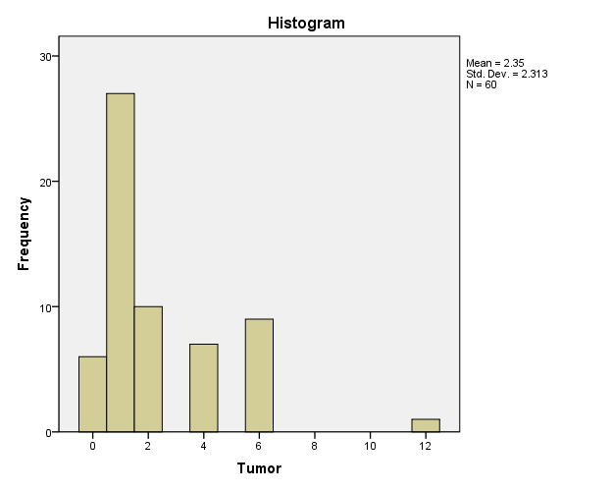 |  |  |  |  |  |  |  | 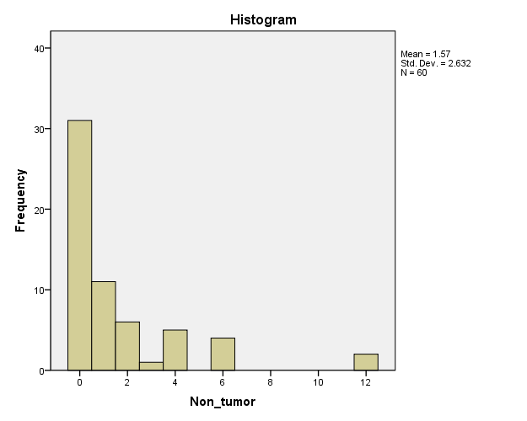

Descriptive Statistics
 | N | Mean | Std. Deviation | Minimum | Maximum
Tumor | 60 | 2.35 | 2.313 | 0 | 12
Non_tumor | 60 | 1.57 | 2.632 | 0 | 12

Wilcoxon Signed Ranks Test

Ranks
 |  | N | Mean Rank | Sum of Ranks
Non_tumor - Tumor | Negative Ranks | 36a | 22.67 | 816.00
 | Positive Ranks | 12b | 30.00 | 360.00
 | Ties | 12c
 | Total | 60
a. Non_tumor < Tumor
b. Non_tumor > Tumor
c. Non_tumor = Tumor

Test Statisticsa
 | Non_tumor - Tumor
Z | -2.359b
Asymp. Sig. (2-tailed) | 0.018
a. Wilcoxon Signed Ranks Test
b. Based on positive ranks.

